Cuadro Nº 2 RP
Plazas fijas y especiales
Plazas en sueldos para cargos fijos | 182
Plazas en servicios especiales | 13
Total de plazas | 195
Plazas según estructura programática
Programa I: Dirección y Administración General | 82
Programa II: Servicios Comunitarios | 95
Programa III: Inversiones | 18
Programa IV: Partidas específicas | 0
Total de plazas | 195
Plazas en procesos sustantivos y de apoyo
Plazas en procesos sustantivos | 167
Plazas en procesos de apoyo | 28
Total de plazas | 195
MUNICIPALIDAD DE SANTA ANA
CUADRO No. 2
Estructura organizacional (Recursos Humanos)

 | Procesos sustantivos |  |  | Por programa |  |  |  | Apoyo |  |  |  | Por programa
Nivel | Sueldos para cargos fijos | Servicios especiales | Diferencia | I | II | III | IV | Sueldos para cargos fijos | Servicios especiales |  | Diferencia | I | II | III | IV
 |  |  |  |  |  |  |  |  | Puestos de confianza | Otros

Nivel superior ejecutivo | 4 | 0 | 0 | 1 | 1 | 2 | 0 | 1 |  |  | 0 | 1

Profesional | 29 | 3 | 0 | 14 | 9 | 9 | 0 | 8 | 1 | 0 | 0 | 9

Técnico | 29 | 2 | 0 | 23 | 4 | 4 | 0 | 8 | 1 | 0 | 0 | 9

Administrativo | 6 | 0 | 0 | 5 | 0 | 1 | 0 | 3 | 1 | 0 | 0 | 4

De servicio | 98 | 0 | 0 | 0 | 96 | 2 | 0 | 8 | 2 | 0 | 0 | 10

Total | 166 | 5 | 0 | 43 | 110 | 18 | 0 | 28 | 5 | 0 | 0 | 33 | 0 | 0 | 0

RESUMEN: |  |  |  |  | RESUMEN POR PROGRAMA:
Plazas en sueldos para cargos fijos |  | 194 |  |  | Programa I: Dirección y Administración General |  |  |  |  |  | 76
Plazas en servicios especiales |  | 10 |  |  | Programa II: Servicios Comunitarios |  |  |  |  |  | 110
Plazas en procesos sustantivos |  | 171 |  |  | Programa III: Inversiones |  |  |  |  |  | 18
Plazas en procesos de apoyo |  | 33 |  |  | Programa IV: Partidas específicas |  |  |  |  |  | 0
Total de plazas |  | 204 |  |  | Total de plazas |  |  |  |  |  | 204

Plazas fijas y especiales
Plazas en sueldos para cargos fijos | 182
Plazas en servicios especiales | 13
Total de plazas | 195
Plazas en procesos sustantivos y de apoyo
Plazas en procesos sustantivos | 167
Plazas en procesos de apoyo | 28
Total de plazas | 195

Plazas según estructura programática
Programa I: Dirección y Administración General | 82
Programa II: Servicios Comunitarios | 95
Programa III: Inversiones | 18
Programa IV: Partidas específicas | 0
Total de plazas | 195

3. Observaciones.

Funcionario responsable:

Fecha:

JUST. INGRESOS
MUNICIPALIDAD DE SANTA ANA
PRESUPUESTO ORDINARIO 2012
JUSTIFICACIÓN DE INGRESOS

1,1,2,1,01,00,0,0,000 | Impuesto sobre la Propiedad de Bienes Inmuebles Ley 7729 | 2,667,019,568.03 | 46.7%
Según estudio realizado por la Dirección de Hacienda, se estima que los ingresos para el año 2012 ascenderán a ¢2.666,919,568.00. La presunción se basa principalmente en el crecimiento de la base imponible durante el año y en el proceso de avalúos realizados en el Cantón.
A continuación se muestra un gráfico de la recaudación del Impuesto de Bienes Inmuebles desde el año 2004 incluyendo la proyección de los últimos cinco meses del 2011 y el año 2012 completo.
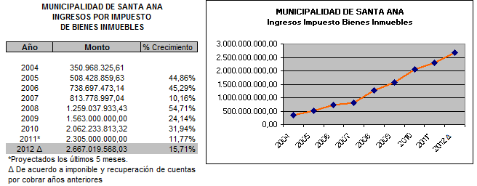

1,1,2,4,00,00,0,0,000 | Imp s/traspasos Bienes Inmuebles | 200,000,000.00 | 3.5%
Se prevé para el año 2012 5,56% menor para el Impuesto al traspaso de bienes inmuebles. Dada la condición de la economía para el presente año y que no se esperan cambios importantes en el sector de los bienes raíces, se consideró un comportamiento similar para el próximo año.
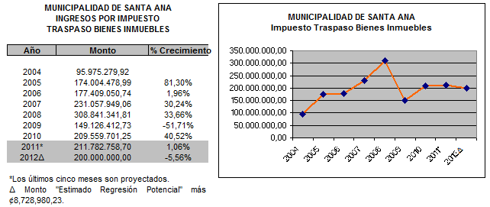

1,1,3,2,01,02,0,0,000 | Imp. específicos s/ la explotación recursos naturales y minerales | 127,945,466.76 | 2.2%

Con base en lo establecido en el Art. 1 de la Ley 8246, que reforma el Art. 40 del Código de Minería los concesionarios de canteras, pagarán a la Municipalidad correspondiente el equivalente a un 30% del monto mensual que se cancela por Impuesto de Ventas. Se estima el ingreso por concepto de Canteras con base en los ingresos de los años anteriores. A continuación se muestra el comportamiento de los ingresos en los últimos siete años. Debido a la disminución en el sector de la construcción se espera una baja en el consumo de agregados lo cual afecta la recaudación de impuestos a la explotación de tajos.
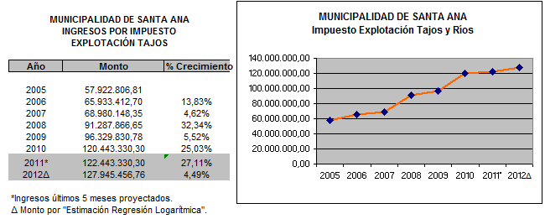

1,1,3,2,01,05,0,0,000 | Impuestos específicos sobre la construcción | 350,000,000.00 | 6.1%
Se plantea el mismo monto de ingresos por impuesto sobre la construcción para el periodo 2012 tomando en cuenta el desempeño de la economía en el año 2011 y que no se espera un crecimiento importante para el año 2012. Se utiliza el método de "Estimación Regresión Potencial" más un monto adicional.

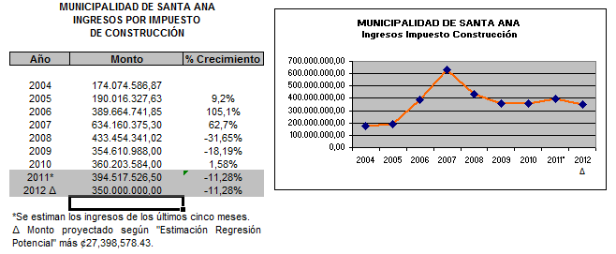

1,1,3,2,02,03,2,0,000 | Otros imp, específicos a servicios de diversión y esparcimiento. | 2,739,000.00 | 0.0%

El art. 1 de la Ley 6844, reformada por la Ley 6890, establece un impuesto del 5% a favor de las Municipalidades, sobre el valor de las entradas, boletas o tiquetes a todos lo espectáculos públicos no gratuitos. Se espera que en el periodo 2011 se de un ingreso similar al que se ha dado en el 2010.

1,1,3,3,01,00,0,0,000 | Lic. Profesionales, Comerc y otros Serv. | 66,000.00 | 0.0%

Este ingreso tiene su fundamento legal es el Art. 83 del Código Municipal, el Reglamento a la Ley de Licores, y sus reformas. Dado que la cantidad de patentes de licores se mantiene igual a las del año anterior, se considera mantener el mismo ingreso del año 2010.

1,1,3,3,01,02,0,0,000 | Patentes Municipales | 1,155,592,994.52 | 20.3%

Se presupuesta la suma de ¢1,155,592,999.62 por concepto de impuesto de patentes, 8% superior al año 2011, con el propósito de reconocer los efectos de la crisis económica durante el presente año. Se utiliza el método de "Regresión logarítmica" en la proyección.

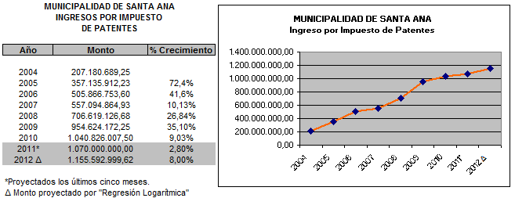

1,1,9,1,02,00,0,0,000 | Timbre Pro-parques Nacionales. | 23,111,859.89 | 0.4%

Se contemplan los ingresos por concepto de Timbres de Parques Nacionales, según lo establece el Art. 7 de la Ley de Creación de Servicio de Parques Nacionales y en la Ley 7788. El monto corresponde al 2% del cobro por impuesto de patentes.

1,3,1,2,05,03,0,0,000 | Servicios de cementerio | 57,060,715.00 | 1.0%

Para el servicio de Cementerio se presupuesto con base en las últimas tasas actualizadas y conforme la cantidad de alquileres de bóvedas y servcio de mantenimiento prestado en el camposanto. El siguiente cuadro muestra los ingresos.
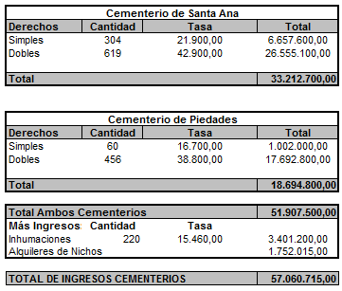

1,3,1,2,05,04,1,0,000 | Servicios de recolección de basura | 626,767,668.30 | 11.0%

Se proyecta la recaudación de ¢626,767,668.30 correspondiente al servicio de recolección y disposición de desechos sólidos considerando la cantidad de contribuyentes y la tasa que se cobra para cada una de las categorías así como el pendiente de cobro que se espera recuperar y que con relación al total puesto al cobro, como se muestra en el segundo cuadro de éste apartado, asciende al 75%.

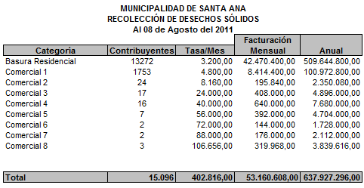

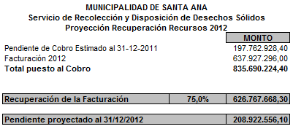

1,3,1,2,05,04,2,0,000 | Servicios de aseo de vías y sitios públicos | 27,599,040.00 | 0.5%

Dado que se suministra el servicio de aseo de vías a 10952 metros lineales de frente de propiedad a ¢210,00 por metro, por mes, se espera una recaudación de ¢27,599,040.00.

1,3,1,2,05,04,4,0,000 | Mantenimiento de Parques y Zonas Verdes | 24,483,339.20 | 0.4%

Para el 2011, se empezará el cobro del Servicio de Mantenimiento de Parques y Zonas Verdes. El costo redondeado del servicio sera por cada ¢100,000,00 vaolor de la propiedad se cobrará ¢2,50, por lo tanto, se espera recaudar para el 2012 la suma de ¢24,483,339,20.

1,3,2,3,01,01,0,0,000 | Intereses sobre títulos valores del Gobierno Central | 20,000,000.00 | 0.4%

Estos ingresos son producto de la inversión de los recursos que se mantienen ociosos, de acuerdo con el flujo de caja de la Municipalidad, lo anterior para cumplir con el principio de gestión financiera, que se refiere a que la administración de los recursos financieros del sector público se orientará a los intereses generales de la sociedad, atendiendo los principios de economía, eficacia y eficiencia con sometimiento del pleno derecho.

1,3,4,1,00,00,0,0,000 | Intereses moratorios por atraso en pago de impuestos | 94,037,359.90 | 1.6%

Para el presupuesto 2012 se esta incluyendo la suma de ¢94,037,359.90,00 de colones por concepto de intereses moratorios en pago de impuestos. Con esta propuesta se asume un crecimiento del 5,68% con relación a los ingresos esperados en el 2012.
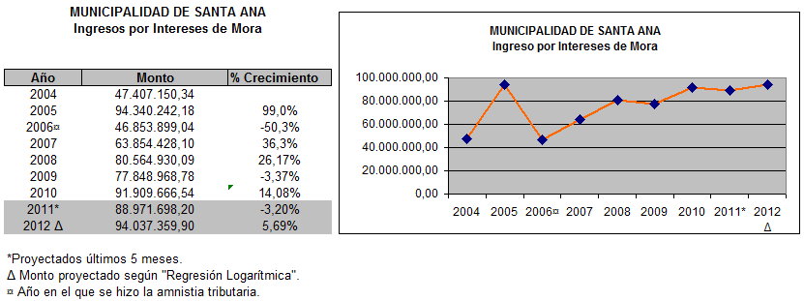

1,4,1,2,00,00,0,0,000 | Transferencias corrientes de Órganos Desconcentrados | 6,332,972.50 | 0.1%

Se presupuesta la suma suma de ¢ 6,332,972.50. Se incluye la base legal en la Ley 7331, Art. 217 para el ingreso del Departamento de Presupuesto del Consejo de Seguridad Vial, según consta en el Oficio DF-1161. Además se presupuesta la suma de ¢253,340,00 como parte del un Presupuesto Adicional para del periodo 2012 para el Comité Cantonal de la Persona Jovén, según consta en memorandum enviado vía correo electrónico, y la suma de ¢987,326,30 monto correspondiente a transferir para el período 2012 para el Comité Cantonal de la Persona Jóven.

1,4,1,3,00,00,0,0,000 | Transferencias corrientes de Instituciones Descentralizadas no Empresariales | 5,752,475.00 | 0.1%

Para el año 2012, según oficio del IFAM Nº DAI-1038-SCF-333-2011 del 29 de junio del 2011, el ingreso por concepto Impuesto de la Ley sobre Venta de Licores es la suma de ¢5,752,475,00

2,4,1,1,00,00,0,0,000 | Transferencias de capital del Gobierno Central | 127,072,024.00 | 2.2%

Su base legal se encuentra en el Art. 5 de la Ley 8114, donde se indica que del producto anual de los ingresos provenientes de la recaudación del impuesto único sobre los combustibles, donde se indica que un 25% será distribuido entre las municipalidades del país para destinarlos a mantenimiento, conservación y reparación de caminos. Se presupuesta la suma de ¢127,072,024,00 según consta en el oficio N° DGM-TF-0208-2011.

2,4,1,2,00,00,0,0,000 | Transferencias de Capital de Órganos Desconcentrados | 180,000,000.00 | 5.6%

Se presupuesta la suma de ¢180,000,000,00 para la construcción y equipamiento de un Centro de Cuido y Desarrollo Infantil (CEDUCI), según oficio N°PE-1292-08-2011,

2,4,1,3,00,00,0,0,000 | Transferencias de Capital de Instituciones Descentralizadas no Empresariales | 10,955,800.00 | 0.2%

Para el año 2012 se presupuesta la suma de ¢10,995,800,00 correspondiente a la Ley Nº 6909, Impuesto sobre cada Vehículo Automotor, donde se indica que el IFAM debe distribuir entre todas las municipalidades según su población, según Oficio del IFAM Nº DAI-1038-SCF-333-2011 del 29 de junio del 2011.

